РЦЕ12
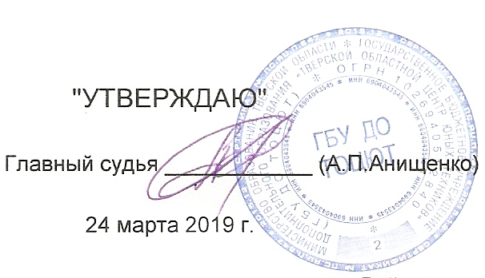
 | "УТВЕРЖДАЮ" |  |  |  |  |  |  |  |  |  | ПРОТОКОЛ
 |  |  |  |  |  |  |  |  |  |  | 3-го этапа открытого регионального "Кубка города Твери - 2018" по автомодельному
Главный судья ____________ (А.П.Анищенко) |  |  |  |  |  |  |  |  |  |  | спорту в классах шосссейных радиоуправляемых моделей с электродвигателями
 |  |  |  |  |  |  |  |  |  |  | на закрытой трассе.
 | 2019-03-24
 |  |  |  |  |  | Класс моделей: |  |  |  | РЦЕ12 |  | Длина дистанции: |  |  | 80 | метров
 | 2019-03-24 | г.Тверь |  |  |  |  |  | Количество квалификаций: | 4 |  |  | Время гонки: |  |  | 0:08:00 | минут
№ | Фамилия, Имя. | Спор. | Воз. Кат. | Участие ранее | ФИ зас | стар. № | Заезды |  |  |  |  |  |  |  |  |  |  | Балл этапа
п.п. |  | разр. |  |  |  |  | 1 Заезд | 2 Заезд | 3 Заезд | 4 Заезд | 5 Заезд | 6 Заезд | Итого |  | Ср. V км./ч. | Вып. Нор. | Место
 |  |  |  |  |  |  | Круги, Время | Круги, Время | Круги, Время | Круги, Время | Круги, Время | Круги, Время | Кр. | Время
4 | Афонин Георгий | 2 | мю | 700 | Afonin Gergiy | 0 | 39 8:05.271 | 24 8:11.762 | 40 8:00.179 | 43 8:05.545 | 0 | 0:00:00 | 122 | 24:10.995 |  |  | 1 | 400
1 | Кондаков Илья | 2 | ю | 800 | Kondakov Ilya | 0 | 29 8:06.235 | 33 8:05.082 | 37 7:40.716 | 33 8:07.687 | 0 | 0:00:00 | 103 | 23:53.485 |  |  | 2 | 300
2 | Анищенко Андрей | б/р | в | 525 | Anischenko Andrej | 0 | 38 8:02.533 | 14 3:06.137 | 39 8:00.985 | 15 3:20.520 | 0 | 0:00:00 | 92 | 19:24.038 |  |  | 3 | 225
3 | Захаров Данил | 2 | в | 169 | Zaxarov Danil | 0 | 18 4:03.422 | 37 8:06.334 | 14 4:31.065 | 23 8:01.103 | 0 | 0:00:00 | 78 | 20:10.859 |  |  | 4 | 169

